Cambio de Patrimonio
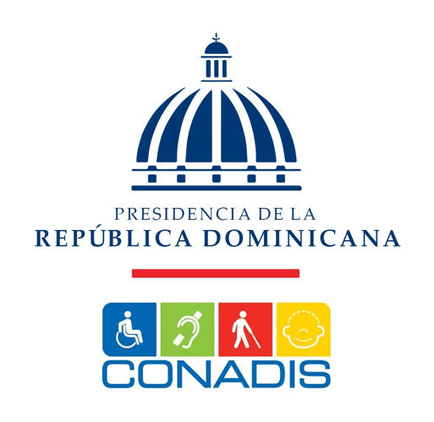

PRESIDENCIA DE LA REPUBLICA DOMINICANA
CONSEJO NACIONAL DE DISCAPACIDAD
ESTADO DE CAMBIO DE ACTIVO NETO/PATRIMONIO
DEL EJERCICIO TERMINADO AL 31 DE DICIEMBRE 2024 Y 2023
(VALORES EN RD$)

Concepto | Capital Aportado | Cambio en Politicas Contables | Revaluación | Resultados Acumulados | Total Activos Netos y Patrimonios

Saldo al 31 de diciembre de 2022 | 8,745,735 | - | - | 233,170,618 | 241,916,353
Cambio en políticas contables |  | - |  |  | -
Revaluación de Propiedad, planta y equipo |  |  |  | - | -
Ajuste al patrimonio |  |  |  | -10,000,000 | -10,000,000
Resultado del período |  |  |  | 52,828,223 | 52,828,223
Saldo al 31 de diciembre de 2023 | 8,745,735 | - | - | 275,998,841 | 284,744,576
Cambio en políticas contables |  | -
Revaluación de Propiedad, planta y equipo |  |  |  |  | -
Efecto del gasto de depreciación de los activos revaluados |  |  | - | - | -
Ajuste al patrimonio |  |  |  | -5,156,530 | -5,156,530
Resultado del período | - | - | - | 32,440,790 | 32,440,790
Saldo al 31 de diciembre de 2024 | 8,745,735 | - | - | 303,283,101 | 312,028,836

Alexis Antonio Alcantara |  |  | Victor Valdez Rodríguez
Director Ejecutivo |  |  | Director Administrativo Financiero

Mercedes Yolanda Pujols |  |  | Dilenia de Jesús
Contadora |  |  | Encargada Departamento Financiero

